リレーション
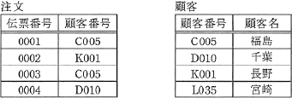

関係データベース"注文"表の"顧客番号"は"顧客"表の主キー"顧客番号"に対応する外部キーである。 このとき、参照の整合性を損なうデータ操作はどれか。 ここで、ア～エの記述におけるデータの並びは、それぞれの表の列の並びと同順とする。

 | ア "顧客"表の行「L035」 「宮崎」を削除する。 イ "注文"表に行「0005」 「D010」を追加する。 ウ "注文"表に行「0006」 「F020」を追加する。 エ "注文"表の行「0002」 「K001」を削除する。

